Sheet1
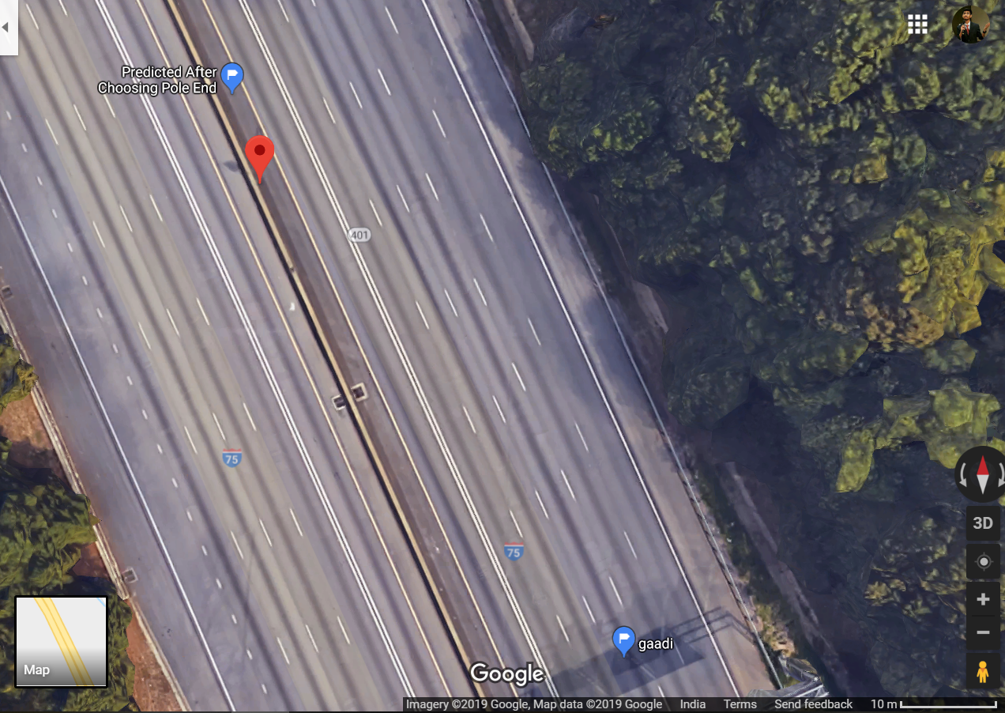
Image 1 | Image 2 | Predicted X | Predicted Y | Actual X | Actual Y | class | Difference in X m | Difference in Y m
0002875.jpg | 0002876.jpg | 736488.80285 | 3750779.9064 | 736465.73749 | 3750769.2118 | 2 | 23.065361823 | 10.69464182
0002876.jpg | 0002877.jpg | 736485.76158 | 3750782.7436 | 736465.73749 | 3750769.2118 | 2 | 20.024088942 | 13.53180086
0002877.jpg | 0002878.jpg | 736483.7692 | 3750781.6955 | 736465.73749 | 3750769.2118 | 2 | 18.031715653 | 12.48372681
0002878.jpg | 0002879.jpg | 736482.01721 | 3750779.9454 | 736465.73749 | 3750769.2118 | 2 | 16.279726642 | 10.7336885
0002879.jpg | 0002880.jpg | 736479.74603 | 3750779.7319 | 736465.73749 | 3750769.2118 | 2 | 14.008543945 | 10.52012991
 | Average | 736484.01937 | 3750780.8046

Predicted:Blue Original:Orange
0002890.jpg | 0002891.jpg | 736455.51784 | 3750831.2055 |  |  | 1
0002891.jpg | 0002892.jpg | 736452.84988 | 3750831.9477 |  |  | 1

